Feuil1
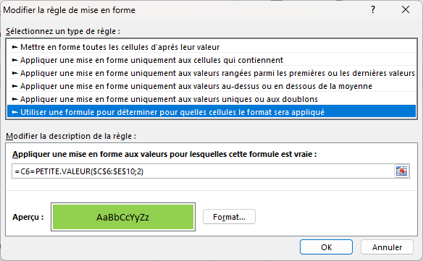
CCM

 | x | 10 | x
 | 9 | x | 8
 | x | 7 | 6
 | 5 | x
 | 11 | 0 | 10

la valeur la plus petite | 5 | =PETITE.VALEUR($C$6:$E$10;2)
 |  | les X et les cases vides ne sont pas prises en compte
 |  | Les 0 ne sont pas pris en compte avec le 2 en fin de formule

